상품제안서
[아가타] 로고플레이엠보 3단완전자동우산 | 상품코드: S25592

 |  |  |  |  |  |  | 02-713-8555 | www.synergygift.co.kr
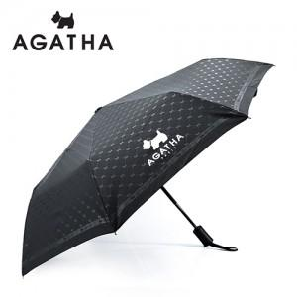 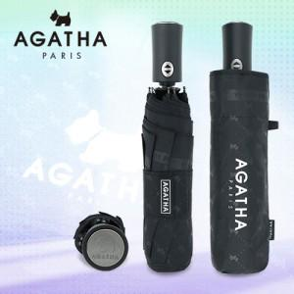

【상세/제작정보】 | <p>●손잡이 인쇄</p><p>100개 이상 시 인쇄비 포함, 100개 미만 시 2만원</p><p>●원단인쇄</p><p>100개이상 개당 500원 / 100개미만 통합 5만원​&nbsp;</p>

【인쇄/포장옵션】 | 실크, 원단1도인쇄 / 포장지포장

【공급단가】 | 수량 | 50~ | 100~ | 500~ | 1,000~ | 2,000~
*VAT별도 | 단가 | 12,280원 | 11,830원 | 11,370원 | 10,920원 | 10,640원

【상품 URL】 | https://www.synergygift.co.kr:443/src/goods_detail.php?gdno=25592

